Hoja1
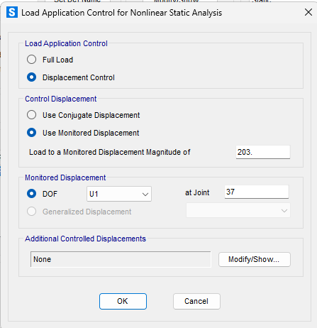
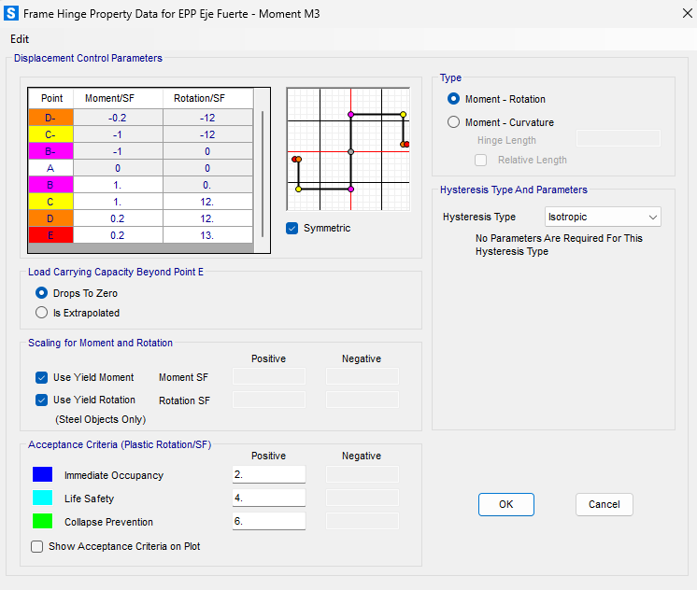
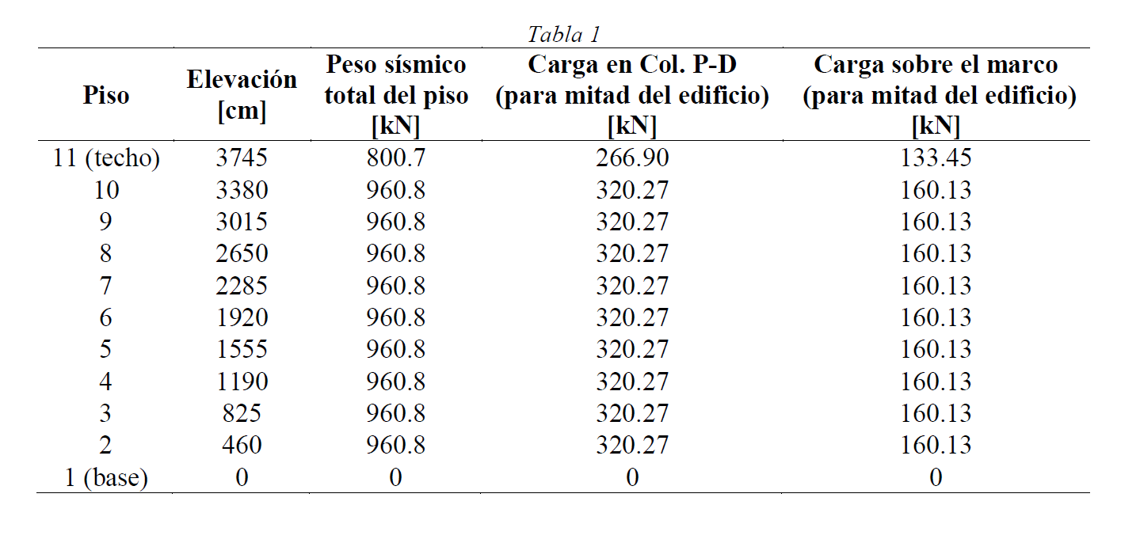

 |  |  |  |  | -> La última columna se dividen en 4 las cargas y se aplican en cada nodo
 |  |  |  |  |  |  | cant.nodos.por.piso | 4
 |  |  |  |  |  |  | cant.pisos | 10
 |  |  |  |  |  |  | h edificio | 3745 | cm

 |  |  |  |  |  | Piso | Altura del piso | Carga sobre el marco (para mitad del edificio) | Carga sobre nodo | Carga Nodos P-D | Carga lateral
 |  |  |  |  |  | 11 | 3745 | 133.45 | 33.3625 | 266.9 | 10
 |  |  |  |  |  | 10 | 3380 | 160.13 | 40.0325 | 320.27 | 9.0253671562
 |  |  |  |  |  | 9 | 3015 | 160.13 | 40.0325 | 320.27 | 8.0507343124
 |  |  |  |  |  | 8 | 2650 | 160.13 | 40.0325 | 320.27 | 7.0761014686
 |  |  |  |  |  | 7 | 2285 | 160.13 | 40.0325 | 320.27 | 6.1014686248
 |  |  |  |  |  | 6 | 1920 | 160.13 | 40.0325 | 320.27 | 5.126835781
 |  |  |  |  |  | 5 | 1555 | 160.13 | 40.0325 | 320.27 | 4.1522029372
 |  |  |  |  |  | 4 | 1190 | 160.13 | 40.0325 | 320.27 | 3.1775700935
 |  | 133+266.90 = | 399.9 |  |  | 3 | 825 | 160.13 | 40.0325 | 320.27 | 2.2029372497
 |  |  |  |  |  | 2 | 460 | 160.13 | 40.0325 | 320.27 | 1.2283044059
 |  | 133.45*4 + 266.90 = | 800.7 |  |  | 1 | 0 | 0 | 0 | 0 | 0
 |  | 160.13*4 + 320.27 = | 960.8
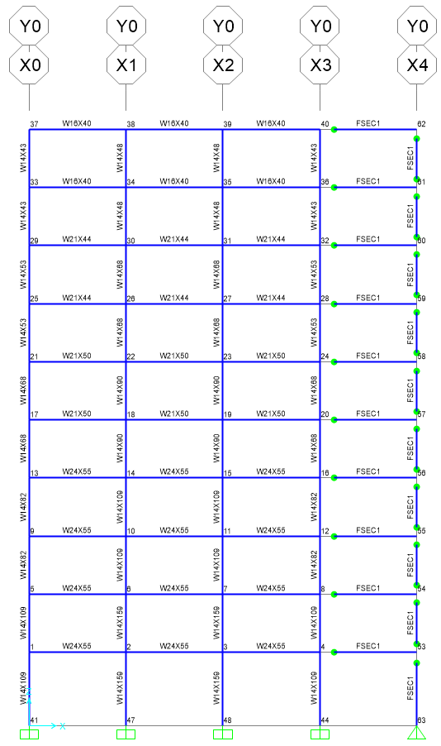

CARGAS
 | DEAD |  | LATERAL
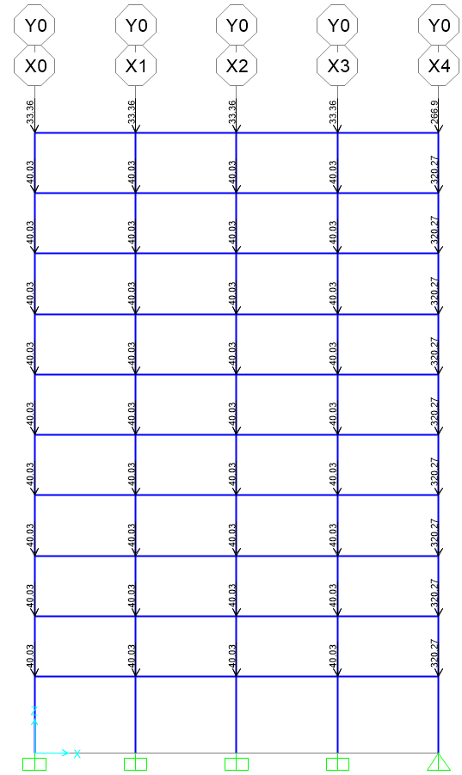
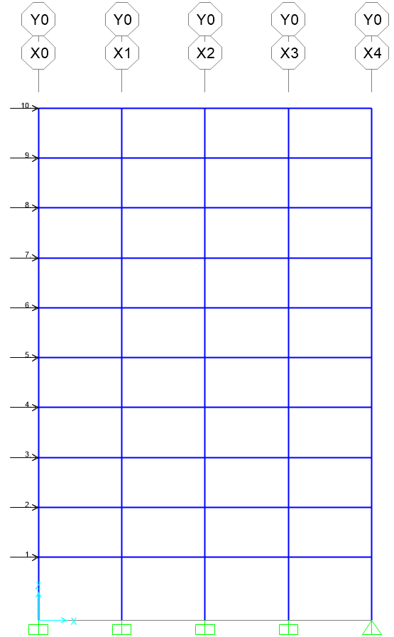

Load Cases (Casos de Carga)

 | GRAVITACIONAL - SIN P-D
 | GRAVITACIONAL - CON-PD
 | LATERAL - SIN P-D
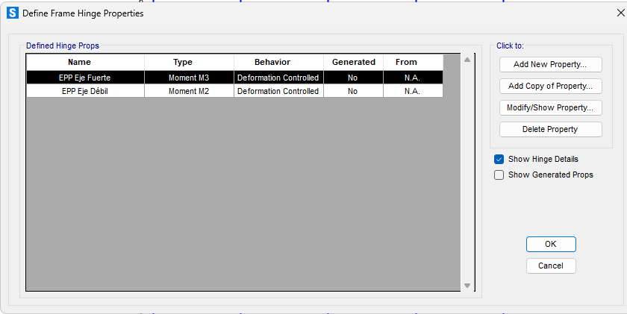
 | LATERAL - CON P-D
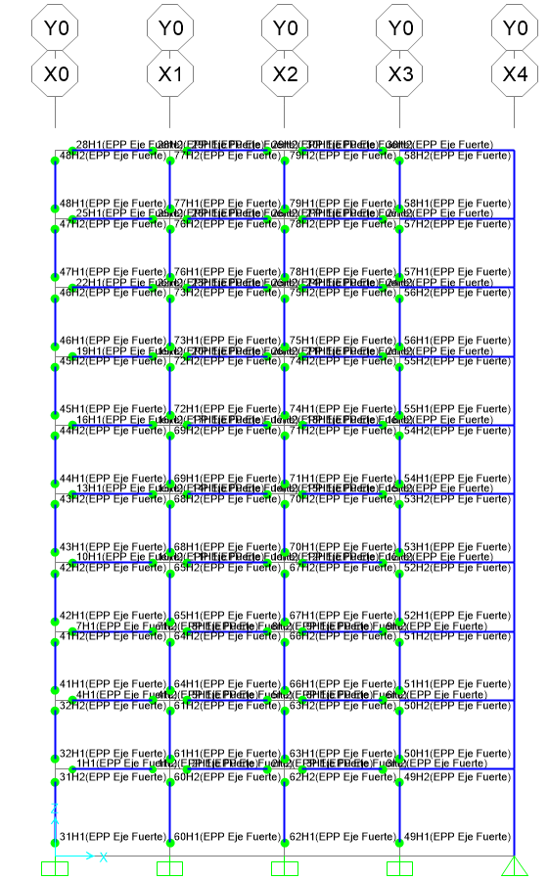
Nodo de control |  |  |  | Diafragma para cada piso |  |  |  |  |  | Comportamiento No Lineal de los Elementos
 |  |  |  |  |  |  |  |  |  | Para todos los elementos del marco resistente
 | Nodo 37 |  |  |  |  |  |  |  |  |  | - EPP Eje Fuerte (Inicio y final del elemento)
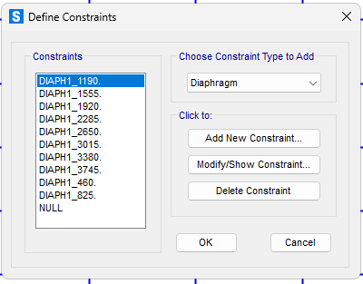
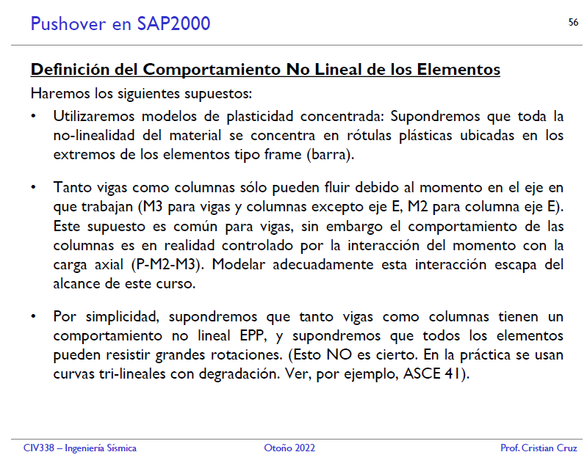
Desplazamiento de control (monitorear)

a
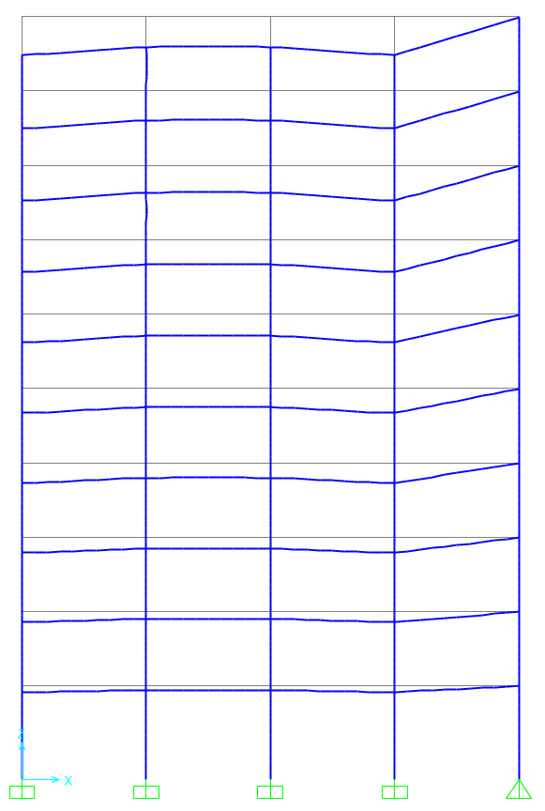
a ) Análisis Estático con cargas verticales/gravitacionales (DEAD)
Deformaciones
 | Sin P-Delta | Con P-Delta
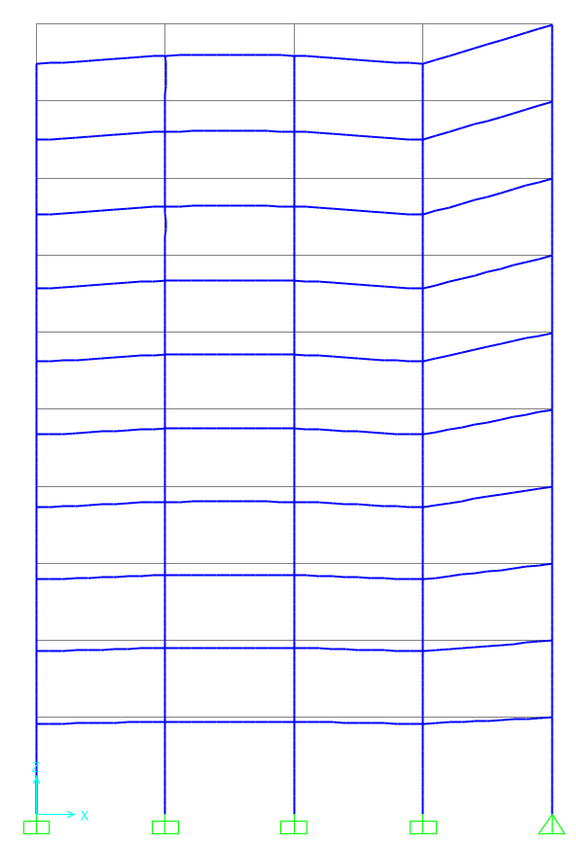
 |  |  | Prácticamente solo se deforma en Z, incluso considerando efecto P-Delta

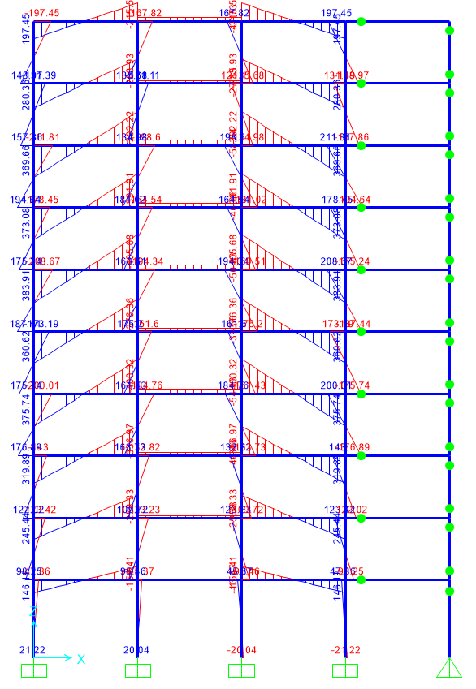
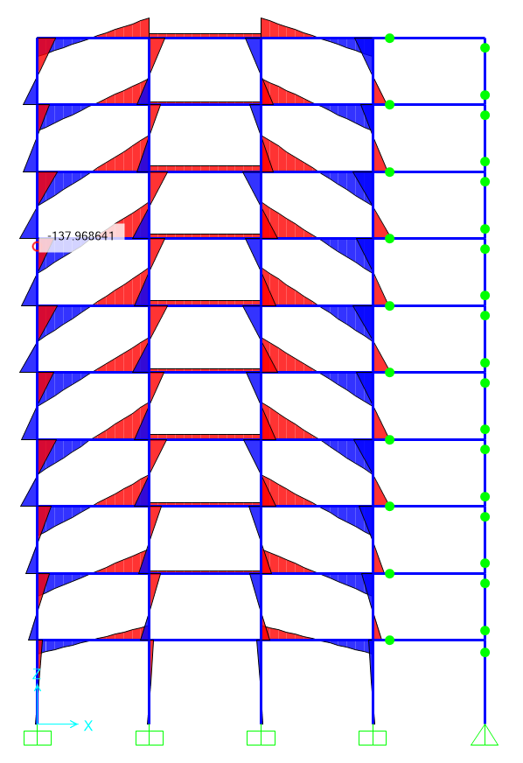
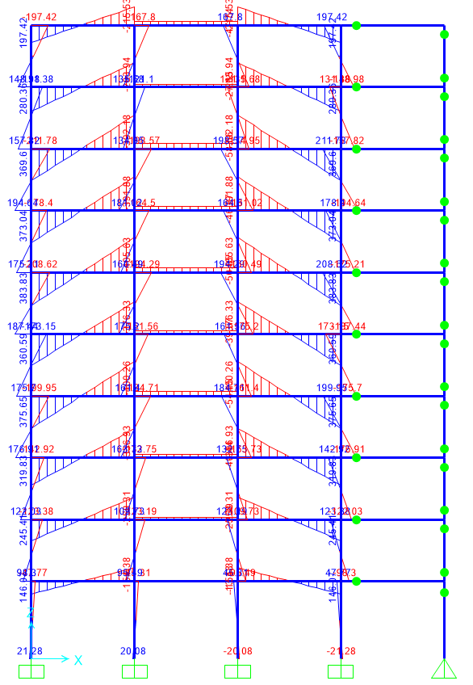
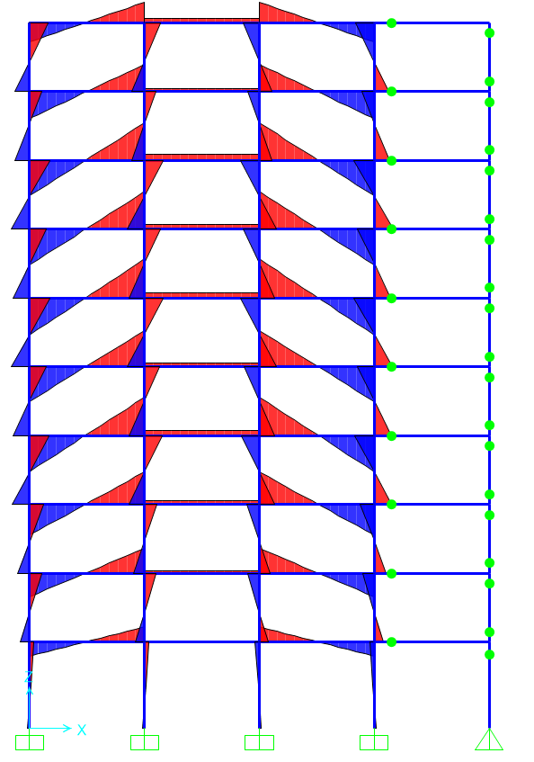
Momento Interno (3-3)
 | Sin P-Delta | Con P-Delta
 |  |  | Considerando P-Delta aumenta pero relativamente muy poco

Axial Interna
 | Sin P-Delta | Con P-Delta
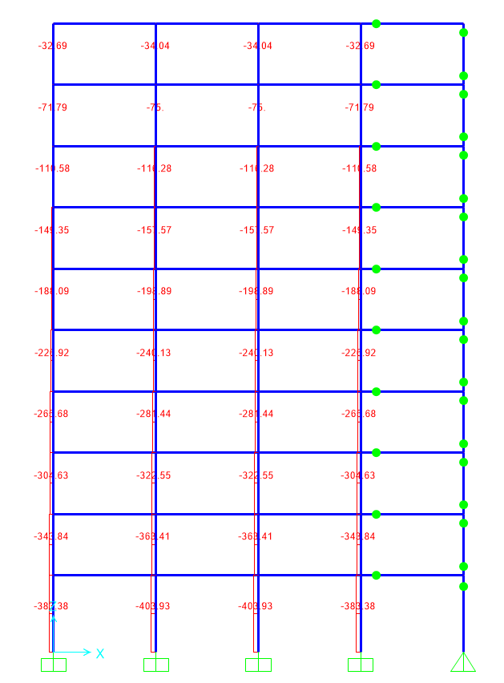
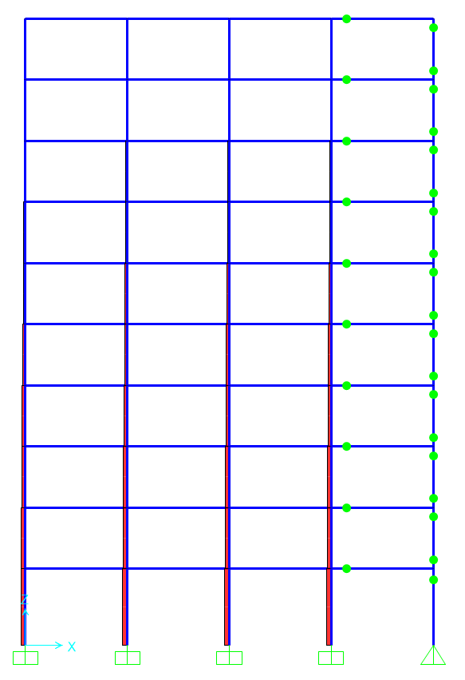
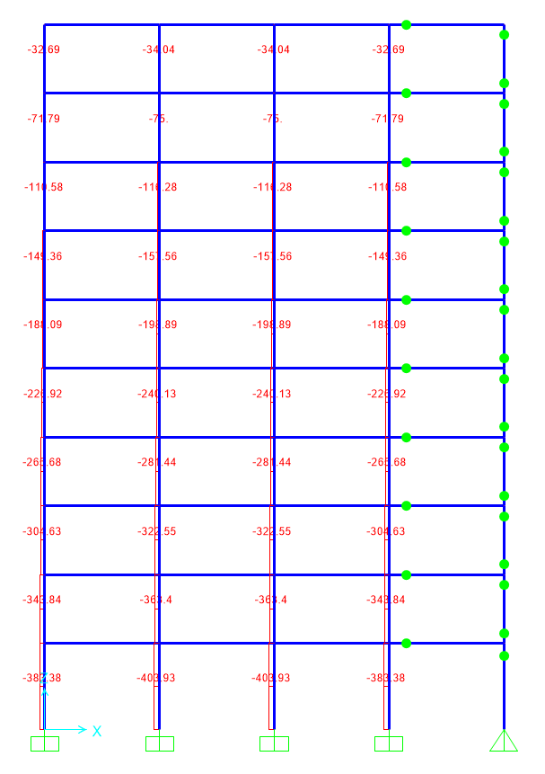
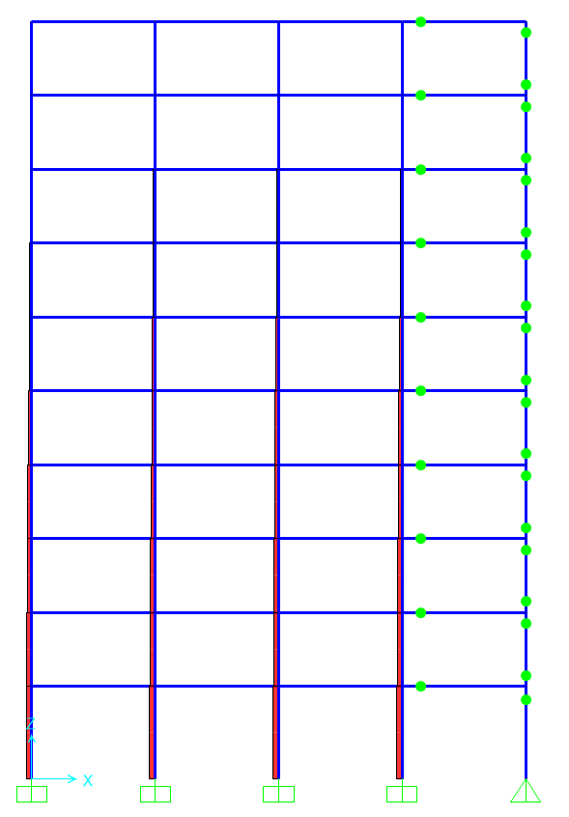
 |  |  |  | Se observan cambios solo en algunos números, la mayoría se mantiene igual

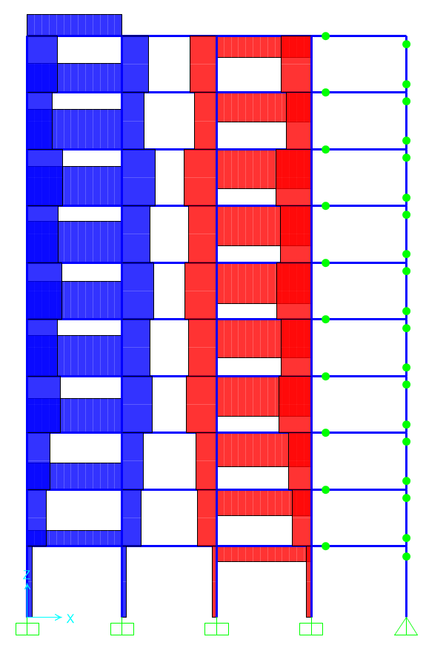
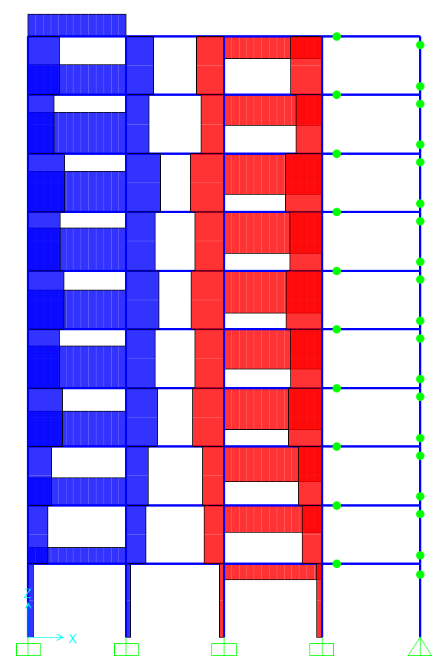
Corte Interno (2-2)
 | Sin P-Delta | Con P-Delta
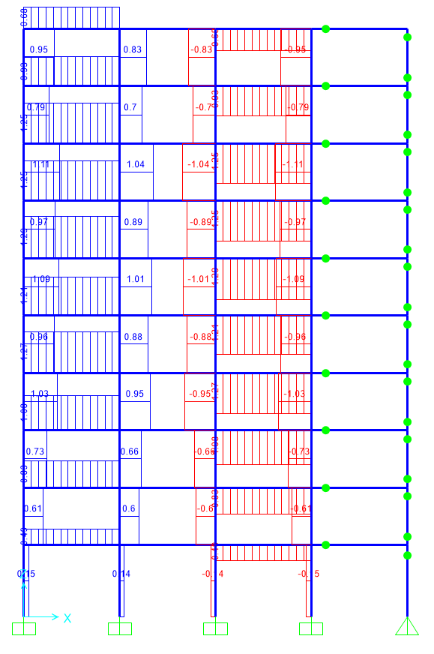
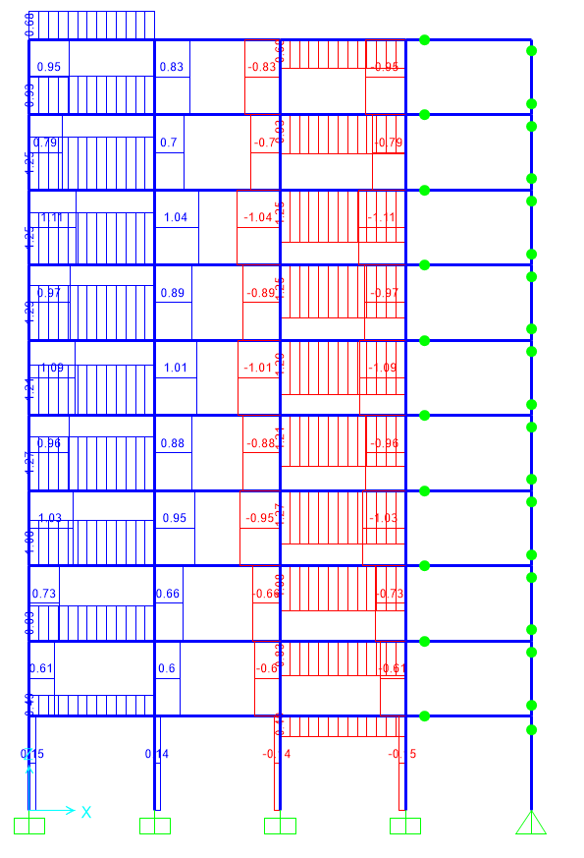

 |  |  |  |  | Sin Cambiios

b
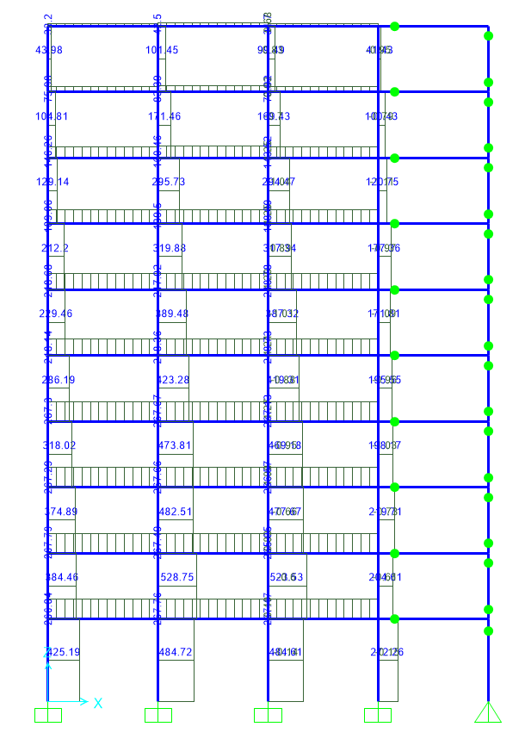
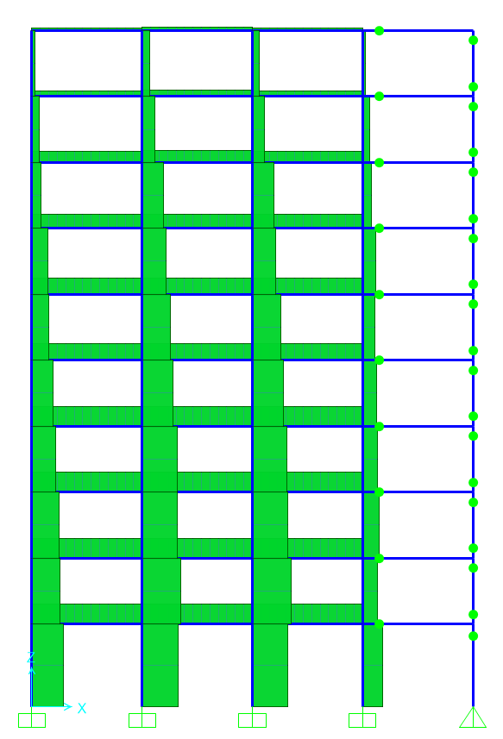
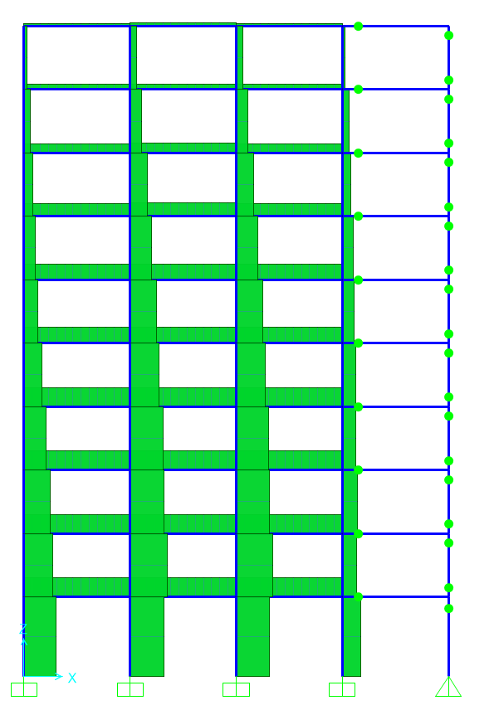
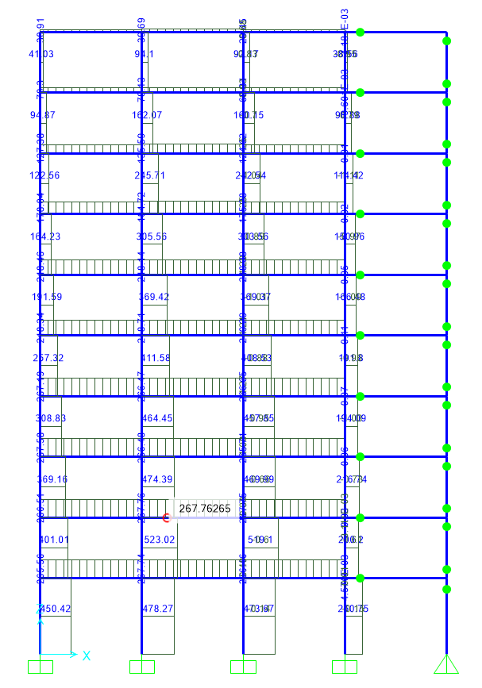
b) Fijar desplazamiento objetivo a nivel de techo en 203cm
 | Perfil de cargas triangulares
 | Continuando el análisis de la parte a -> pushover empieza con el estado "cargado" de la estructura con cargas verticales (DEAD)

Fijamos desplazamiento en 203cm para nodo 37 (esquina del techo)

Perfil cargas triangulares
 | (Hoja1)

Empezar desde estado cargado
 | Continue from state at end of nonlinear case
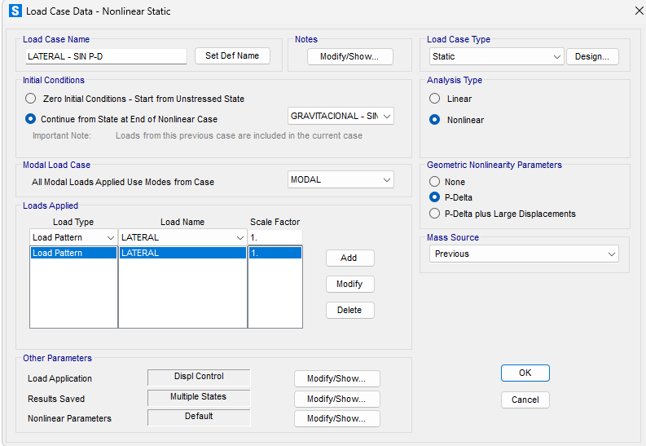

Desplazamientos
 | Sin P-Delta | Con P-Delta
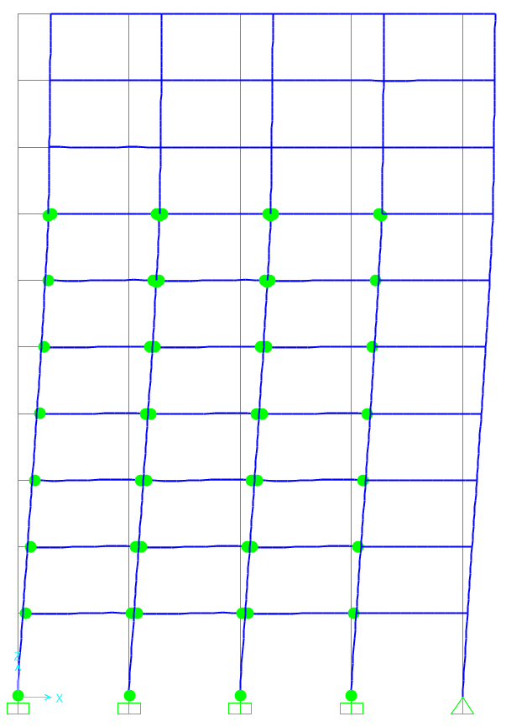
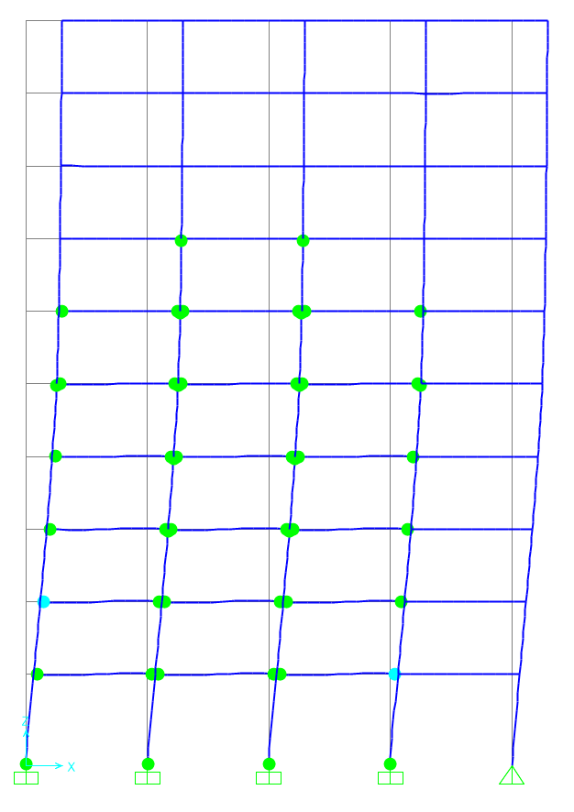

 |  |  | Con P-Delta se rotulan menos vigas y columnas, el trabajo interno debiese ser menor con P-Delta

Momento Interno
 | Sin P-Delta | Con P-Delta
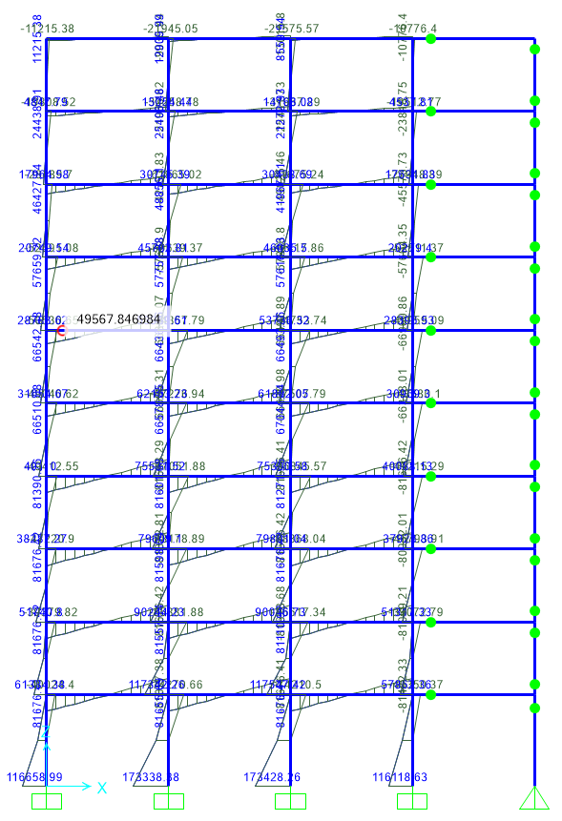
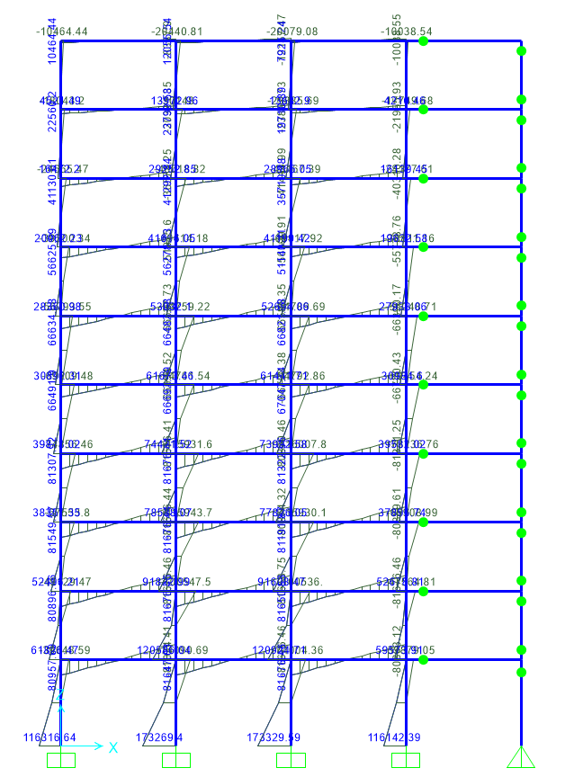
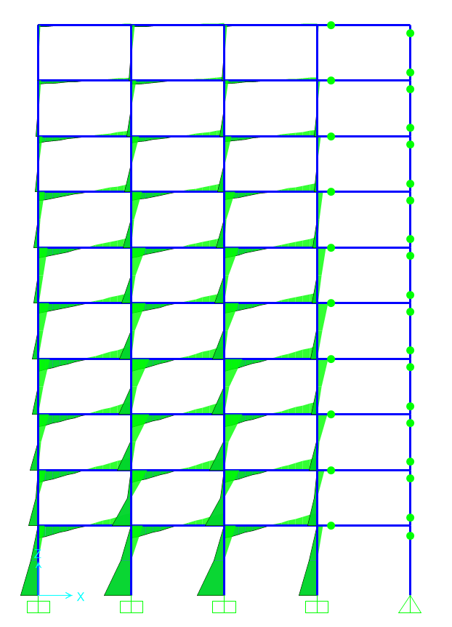
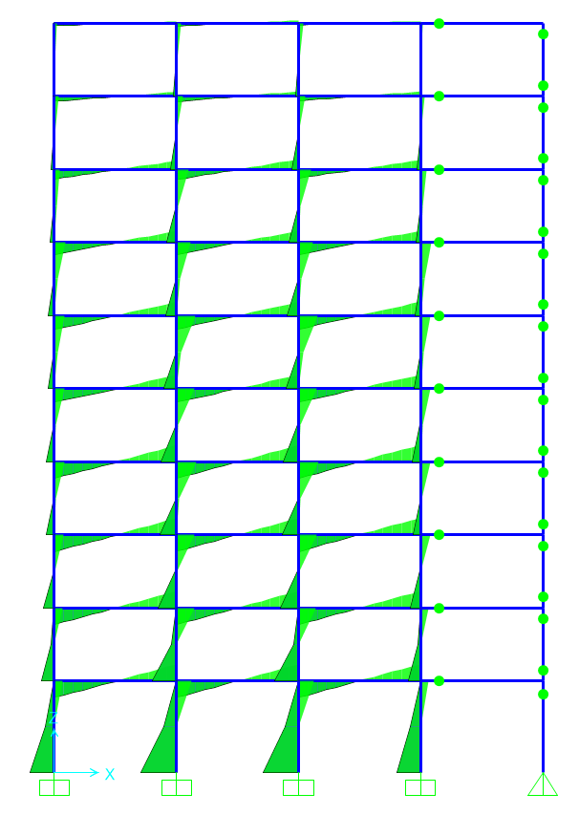

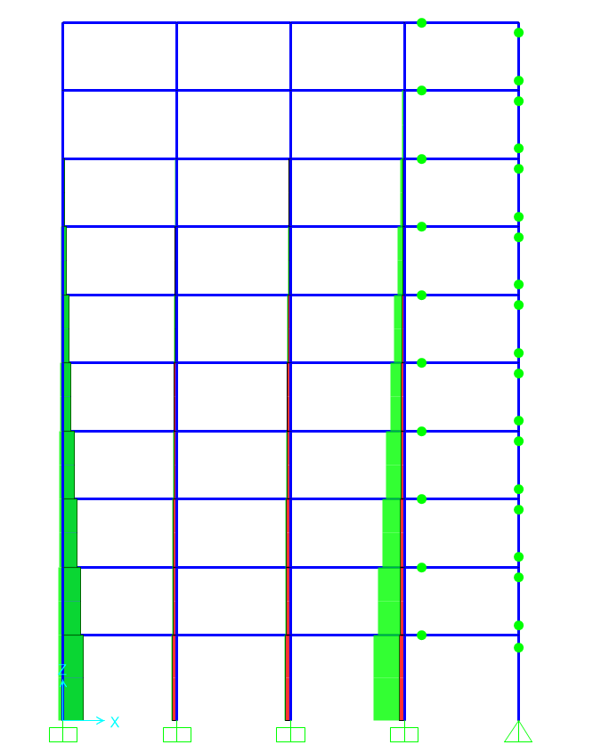
Axial Interna
 | Sin P-Delta | Con P-Delta
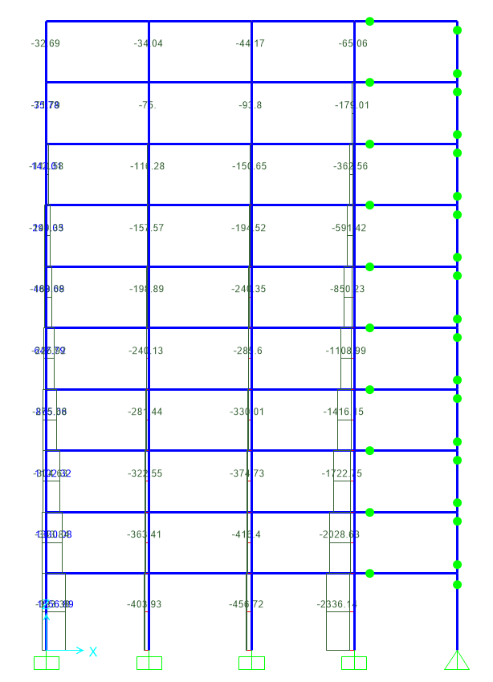
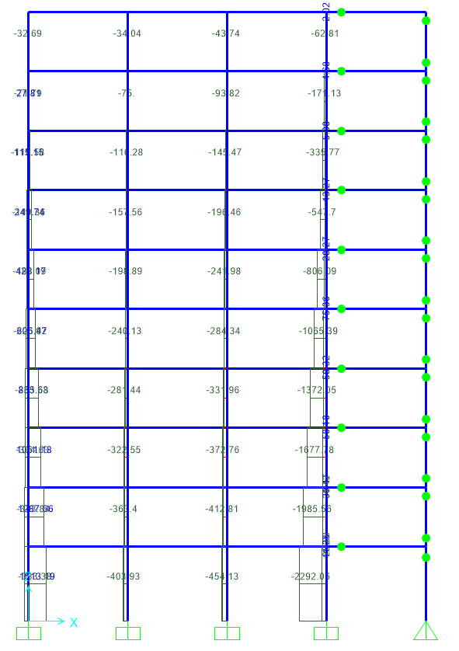
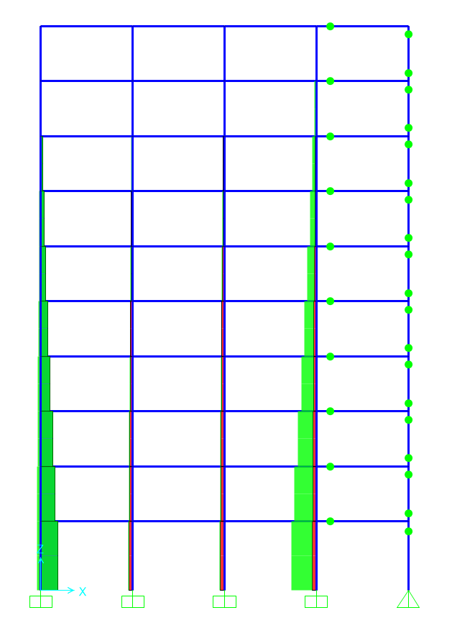

Corte Interno
 | Sin P-Delta | Con P-Delta

Plot ambos juntos
 |  | g | 9.8 | cm/s2

LoadCase | Step | Displacement | BaseForce |  | LoadCase | Step | Displacement | BaseForce
Text | Unitless | cm | Kgf | KN | Text | Unitless | cm | Kgf | KN
LATERAL - CON P-D | 0 | 4.802E-16 | 0 | 0 | LATERAL - SIN P-D | 0 | 1.716E-14 | 0 | 0 | max_sin | 1571.316 | kN
LATERAL - CON P-D | 1 | 0.966667 | 3006.77 | 29.486 | LATERAL - SIN P-D | 1 | 0.966667 | 3102.58 | 30.426 | max_con | 1451.061 | kN
Corte Basal vs Desplazamiento
 | CON P-Delta |  | SIN P-Delta
4.802E-16 | 0 | 1.716E-14 | 0
0.966667 | 29.486 | 0.966667 | 30.426
1.933333 | 58.973 | 1.933333 | 60.852
2.9 | 88.459 | 2.9 | 91.278
3.866667 | 117.945 | 3.866667 | 121.704
4.833333 | 147.432 | 4.833333 | 152.13
5.8 | 176.918 | 5.8 | 182.556
6.766667 | 206.404 | 6.766667 | 212.982
7.733333 | 235.891 | 7.733333 | 243.407
8.7 | 265.377 | 8.7 | 273.833
9.666667 | 294.863 | 9.666667 | 304.259
10.633333 | 324.35 | 10.633333 | 334.685
11.6 | 353.836 | 11.6 | 365.111
12.566667 | 383.322 | 12.566667 | 395.537
13.533333 | 412.809 | 13.533333 | 425.963
14.5 | 442.295 | 14.5 | 456.389
15.466667 | 471.781 | 15.466667 | 486.815
16.433333 | 501.268 | 16.433333 | 517.241
17.4 | 530.754 | 17.4 | 547.667
18.366667 | 560.24 | 18.366667 | 578.093
19.333333 | 589.727 | 19.333333 | 608.519
20.3 | 619.213 | 20.3 | 638.945
21.266667 | 648.699 | 21.266667 | 669.371
22.233333 | 678.186 | 22.233333 | 699.797
23.2 | 707.672 | 23.2 | 730.222
24.166667 | 737.159 | 24.166667 | 760.648
25.133333 | 766.646 | 25.133333 | 791.074
26.1 | 796.132 | 26.1 | 821.5
27.066667 | 825.618 | 27.066667 | 851.926
28.033333 | 855.105 | 28.033333 | 882.352
29 | 884.591 | 29 | 912.778
29.966667 | 914.077 | 29.966667 | 943.204
30.933333 | 943.564 | 30.933333 | 973.63
31.9 | 973.05 | 31.9 | 1004.056
32.866667 | 1002.536 | 32.866667 | 1034.482
33.833333 | 1032.023 | 33.833333 | 1064.908
34.8 | 1061.51 | 34.8 | 1095.334
35.766667 | 1090.996 | 35.766667 | 1125.76
36.733333 | 1120.482 | 36.733333 | 1156.186
37.7 | 1149.969 | 37.7 | 1186.611
38.666667 | 1179.455 | 38.666667 | 1217.037
39.633333 | 1208.941 | 39.633333 | 1247.463
40.6 | 1238.428 | 40.6 | 1277.889
41.566667 | 1267.914 | 41.566667 | 1308.315
42.533333 | 1297.401 | 42.533333 | 1338.741
44.094957 | 1340.893 | 43.757295 | 1375.56
45.279239 | 1365.514 | 45.035242 | 1408.58
47.129269 | 1386.742 | 46.233194 | 1429.683
48.811137 | 1400.019 | 47.19986 | 1441.524
50.427374 | 1408.387 | 48.512682 | 1455.213
...
LATERAL - CON P-D | 2 | 1.933333 | 6013.54 | 58.973 | LATERAL - SIN P-D | 2 | 1.933333 | 6205.16 | 60.852
LATERAL - CON P-D | 3 | 2.9 | 9020.31 | 88.459 | LATERAL - SIN P-D | 3 | 2.9 | 9307.75 | 91.278
LATERAL - CON P-D | 4 | 3.866667 | 12027.08 | 117.945 | LATERAL - SIN P-D | 4 | 3.866667 | 12410.33 | 121.704
LATERAL - CON P-D | 5 | 4.833333 | 15033.84 | 147.432 | LATERAL - SIN P-D | 5 | 4.833333 | 15512.91 | 152.13
LATERAL - CON P-D | 6 | 5.8 | 18040.61 | 176.918 | LATERAL - SIN P-D | 6 | 5.8 | 18615.49 | 182.556
LATERAL - CON P-D | 7 | 6.766667 | 21047.38 | 206.404 | LATERAL - SIN P-D | 7 | 6.766667 | 21718.07 | 212.982
LATERAL - CON P-D | 8 | 7.733333 | 24054.15 | 235.891 | LATERAL - SIN P-D | 8 | 7.733333 | 24820.66 | 243.407
LATERAL - CON P-D | 9 | 8.7 | 27060.92 | 265.377 | LATERAL - SIN P-D | 9 | 8.7 | 27923.24 | 273.833
LATERAL - CON P-D | 10 | 9.666667 | 30067.69 | 294.863 | LATERAL - SIN P-D | 10 | 9.666667 | 31025.82 | 304.259
LATERAL - CON P-D | 11 | 10.633333 | 33074.46 | 324.35 | LATERAL - SIN P-D | 11 | 10.633333 | 34128.4 | 334.685
LATERAL - CON P-D | 12 | 11.6 | 36081.23 | 353.836 | LATERAL - SIN P-D | 12 | 11.6 | 37230.98 | 365.111
LATERAL - CON P-D | 13 | 12.566667 | 39088 | 383.322 | LATERAL - SIN P-D | 13 | 12.566667 | 40333.56 | 395.537
LATERAL - CON P-D | 14 | 13.533333 | 42094.77 | 412.809 | LATERAL - SIN P-D | 14 | 13.533333 | 43436.15 | 425.963
LATERAL - CON P-D | 15 | 14.5 | 45101.54 | 442.295 | LATERAL - SIN P-D | 15 | 14.5 | 46538.73 | 456.389
LATERAL - CON P-D | 16 | 15.466667 | 48108.31 | 471.781 | LATERAL - SIN P-D | 16 | 15.466667 | 49641.31 | 486.815
LATERAL - CON P-D | 17 | 16.433333 | 51115.08 | 501.268 | LATERAL - SIN P-D | 17 | 16.433333 | 52743.89 | 517.241
LATERAL - CON P-D | 18 | 17.4 | 54121.85 | 530.754 | LATERAL - SIN P-D | 18 | 17.4 | 55846.47 | 547.667
LATERAL - CON P-D | 19 | 18.366667 | 57128.62 | 560.24 | LATERAL - SIN P-D | 19 | 18.366667 | 58949.06 | 578.093
LATERAL - CON P-D | 20 | 19.333333 | 60135.39 | 589.727 | LATERAL - SIN P-D | 20 | 19.333333 | 62051.64 | 608.519
LATERAL - CON P-D | 21 | 20.3 | 63142.16 | 619.213 | LATERAL - SIN P-D | 21 | 20.3 | 65154.22 | 638.945
LATERAL - CON P-D | 22 | 21.266667 | 66148.93 | 648.699 | LATERAL - SIN P-D | 22 | 21.266667 | 68256.8 | 669.371
LATERAL - CON P-D | 23 | 22.233333 | 69155.7 | 678.186 | LATERAL - SIN P-D | 23 | 22.233333 | 71359.38 | 699.797
LATERAL - CON P-D | 24 | 23.2 | 72162.47 | 707.672 | LATERAL - SIN P-D | 24 | 23.2 | 74461.96 | 730.222
LATERAL - CON P-D | 25 | 24.166667 | 75169.33 | 737.159 | LATERAL - SIN P-D | 25 | 24.166667 | 77564.6 | 760.648
LATERAL - CON P-D | 26 | 25.133333 | 78176.1 | 766.646 | LATERAL - SIN P-D | 26 | 25.133333 | 80667.19 | 791.074
LATERAL - CON P-D | 27 | 26.1 | 81182.87 | 796.132 | LATERAL - SIN P-D | 27 | 26.1 | 83769.77 | 821.5
LATERAL - CON P-D | 28 | 27.066667 | 84189.64 | 825.618 | LATERAL - SIN P-D | 28 | 27.066667 | 86872.35 | 851.926
LATERAL - CON P-D | 29 | 28.033333 | 87196.41 | 855.105 | LATERAL - SIN P-D | 29 | 28.033333 | 89974.93 | 882.352
LATERAL - CON P-D | 30 | 29 | 90203.18 | 884.591 | LATERAL - SIN P-D | 30 | 29 | 93077.51 | 912.778
LATERAL - CON P-D | 31 | 29.966667 | 93209.95 | 914.077 | LATERAL - SIN P-D | 31 | 29.966667 | 96180.09 | 943.204
LATERAL - CON P-D | 32 | 30.933333 | 96216.72 | 943.564 | LATERAL - SIN P-D | 32 | 30.933333 | 99282.67 | 973.63
LATERAL - CON P-D | 33 | 31.9 | 99223.5 | 973.05 | LATERAL - SIN P-D | 33 | 31.9 | 102385.26 | 1004.056
LATERAL - CON P-D | 34 | 32.866667 | 102230.27 | 1002.536 | LATERAL - SIN P-D | 34 | 32.866667 | 105487.84 | 1034.482
LATERAL - CON P-D | 35 | 33.833333 | 105237.04 | 1032.023 | LATERAL - SIN P-D | 35 | 33.833333 | 108590.42 | 1064.908
LATERAL - CON P-D | 36 | 34.8 | 108243.85 | 1061.51 | LATERAL - SIN P-D | 36 | 34.8 | 111693.02 | 1095.334
LATERAL - CON P-D | 37 | 35.766667 | 111250.62 | 1090.996 | LATERAL - SIN P-D | 37 | 35.766667 | 114795.6 | 1125.76
LATERAL - CON P-D | 38 | 36.733333 | 114257.39 | 1120.482 | LATERAL - SIN P-D | 38 | 36.733333 | 117898.18 | 1156.186
LATERAL - CON P-D | 39 | 37.7 | 117264.17 | 1149.969 | LATERAL - SIN P-D | 39 | 37.7 | 121000.76 | 1186.611
LATERAL - CON P-D | 40 | 38.666667 | 120270.94 | 1179.455 | LATERAL - SIN P-D | 40 | 38.666667 | 124103.34 | 1217.037
LATERAL - CON P-D | 41 | 39.633333 | 123277.71 | 1208.941 | LATERAL - SIN P-D | 41 | 39.633333 | 127205.92 | 1247.463
LATERAL - CON P-D | 42 | 40.6 | 126284.48 | 1238.428 | LATERAL - SIN P-D | 42 | 40.6 | 130308.5 | 1277.889
LATERAL - CON P-D | 43 | 41.566667 | 129291.25 | 1267.914 | LATERAL - SIN P-D | 43 | 41.566667 | 133411.08 | 1308.315
LATERAL - CON P-D | 44 | 42.533333 | 132298.05 | 1297.401 | LATERAL - SIN P-D | 44 | 42.533333 | 136513.67 | 1338.741
LATERAL - CON P-D | 45 | 44.094957 | 136733.04 | 1340.893 | LATERAL - SIN P-D | 45 | 43.757295 | 140335.08 | 1375.56
LATERAL - CON P-D | 46 | 45.279239 | 139243.71 | 1365.514 | LATERAL - SIN P-D | 46 | 45.035242 | 143632.22 | 1408.58
LATERAL - CON P-D | 47 | 47.129269 | 141408.3 | 1386.742 | LATERAL - SIN P-D | 47 | 46.233194 | 145745.4 | 1429.683
LATERAL - CON P-D | 48 | 48.811137 | 142762.2 | 1400.019 | LATERAL - SIN P-D | 48 | 47.19986 | 146952.8 | 1441.524
LATERAL - CON P-D | 49 | 50.427374 | 143615.48 | 1408.387 | LATERAL - SIN P-D | 49 | 48.512682 | 148388.5 | 1455.213
LATERAL - CON P-D | 50 | 51.39404 | 144106.77 | 1413.205 | LATERAL - SIN P-D | 50 | 50.212151 | 149669.21 | 1467.818
LATERAL - CON P-D | 51 | 53.071778 | 144743.98 | 1419.454 | LATERAL - SIN P-D | 51 | 51.178818 | 150340.36 | 1474.4
LATERAL - CON P-D | 52 | 54.790618 | 145126.11 | 1423.201 | LATERAL - SIN P-D | 52 | 52.145485 | 151011.5 | 1480.981
LATERAL - CON P-D | 53 | 55.757285 | 145320.95 | 1425.112 | LATERAL - SIN P-D | 53 | 53.112151 | 151432.83 | 1485.107
LATERAL - CON P-D | 54 | 56.723951 | 145515.78 | 1427.022 | LATERAL - SIN P-D | 54 | 54.078818 | 151805.67 | 1488.764
LATERAL - CON P-D | 55 | 57.690618 | 145710.62 | 1428.933 | LATERAL - SIN P-D | 55 | 55.045485 | 152178.51 | 1492.42
LATERAL - CON P-D | 56 | 58.657285 | 145905.45 | 1430.844 | LATERAL - SIN P-D | 56 | 56.012151 | 152551.34 | 1496.076
LATERAL - CON P-D | 57 | 59.623951 | 146088.71 | 1432.641 | LATERAL - SIN P-D | 57 | 56.978818 | 152909.42 | 1499.588
LATERAL - CON P-D | 58 | 60.590618 | 146256.18 | 1434.283 | LATERAL - SIN P-D | 58 | 57.945485 | 153267.5 | 1503.101
LATERAL - CON P-D | 59 | 61.557285 | 146392.89 | 1435.624 | LATERAL - SIN P-D | 59 | 58.912151 | 153568.19 | 1506.049
LATERAL - CON P-D | 60 | 62.523951 | 146529.61 | 1436.965 | LATERAL - SIN P-D | 60 | 59.878818 | 153868.87 | 1508.998
LATERAL - CON P-D | 61 | 63.490618 | 146666.33 | 1438.305 | LATERAL - SIN P-D | 61 | 60.845485 | 154169.56 | 1511.947
LATERAL - CON P-D | 62 | 64.457285 | 146803.04 | 1439.646 | LATERAL - SIN P-D | 62 | 61.812151 | 154470.24 | 1514.895
LATERAL - CON P-D | 63 | 65.423951 | 146939.76 | 1440.987 | LATERAL - SIN P-D | 63 | 62.778818 | 154770.92 | 1517.844
LATERAL - CON P-D | 64 | 66.390618 | 147076.48 | 1442.328 | LATERAL - SIN P-D | 64 | 63.745485 | 155071.61 | 1520.793
LATERAL - CON P-D | 65 | 67.357285 | 147213.19 | 1443.668 | LATERAL - SIN P-D | 65 | 64.712151 | 155372.27 | 1523.742
LATERAL - CON P-D | 66 | 68.323951 | 147326.53 | 1444.78 | LATERAL - SIN P-D | 66 | 65.678818 | 155607.99 | 1526.053
LATERAL - CON P-D | 67 | 69.290618 | 147406.54 | 1445.564 | LATERAL - SIN P-D | 67 | 66.645485 | 155843.7 | 1528.365
LATERAL - CON P-D | 68 | 70.257285 | 147486.54 | 1446.349 | LATERAL - SIN P-D | 68 | 67.612151 | 156079.42 | 1530.676
LATERAL - CON P-D | 69 | 71.223951 | 147566.54 | 1447.133 | LATERAL - SIN P-D | 69 | 68.578818 | 156315.14 | 1532.988
LATERAL - CON P-D | 70 | 72.190618 | 147646.53 | 1447.918 | LATERAL - SIN P-D | 70 | 69.545485 | 156550.86 | 1535.3
LATERAL - CON P-D | 71 | 73.157285 | 147726.54 | 1448.702 | LATERAL - SIN P-D | 71 | 70.512151 | 156786.57 | 1537.611
LATERAL - CON P-D | 72 | 74.123951 | 147806.54 | 1449.487 | LATERAL - SIN P-D | 72 | 71.478818 | 157022.29 | 1539.923
LATERAL - CON P-D | 73 | 75.090618 | 147846.72 | 1449.881 | LATERAL - SIN P-D | 73 | 72.445485 | 157258.01 | 1542.235
LATERAL - CON P-D | 74 | 76.057285 | 147886.82 | 1450.274 | LATERAL - SIN P-D | 74 | 73.412151 | 157493.73 | 1544.546
LATERAL - CON P-D | 75 | 77.023951 | 147926.93 | 1450.668 | LATERAL - SIN P-D | 75 | 74.378818 | 157729.44 | 1546.858
LATERAL - CON P-D | 76 | 77.990618 | 147967.04 | 1451.061 | LATERAL - SIN P-D | 76 | 75.345485 | 157922.9 | 1548.755
LATERAL - CON P-D | 77 | 78.957285 | 147963.72 | 1451.028 | LATERAL - SIN P-D | 77 | 76.312151 | 158116.36 | 1550.652
LATERAL - CON P-D | 78 | 79.923951 | 147960.28 | 1450.995 | LATERAL - SIN P-D | 78 | 77.278818 | 158309.82 | 1552.55
LATERAL - CON P-D | 79 | 80.890618 | 147813.13 | 1449.552 | LATERAL - SIN P-D | 79 | 78.245485 | 158497.63 | 1554.392
LATERAL - CON P-D | 80 | 81.857285 | 147657.25 | 1448.023 | LATERAL - SIN P-D | 80 | 79.212151 | 158640.05 | 1556.15
LATERAL - CON P-D | 81 | 82.823951 | 147501.43 | 1446.495 | LATERAL - SIN P-D | 81 | 80.178818 | 158772.02 | 1557.378
LATERAL - CON P-D | 82 | 83.790618 | 147345.61 | 1444.967 | LATERAL - SIN P-D | 82 | 81.145485 | 158804.33 | 1557.726
LATERAL - CON P-D | 83 | 84.757285 | 147189.79 | 1443.439 | LATERAL - SIN P-D | 83 | 82.112151 | 158836.99 | 1558.074
LATERAL - CON P-D | 84 | 85.723951 | 147033.97 | 1441.911 | LATERAL - SIN P-D | 84 | 83.078818 | 158875.36 | 1558.423
LATERAL - CON P-D | 85 | 86.690618 | 146878.15 | 1440.383 | LATERAL - SIN P-D | 85 | 84.045485 | 158908.08 | 1558.771
LATERAL - CON P-D | 86 | 87.657285 | 146722.34 | 1438.855 | LATERAL - SIN P-D | 86 | 85.012151 | 158946.39 | 1559.084
LATERAL - CON P-D | 87 | 88.623951 | 146566.52 | 1437.327 | LATERAL - SIN P-D | 87 | 85.978818 | 158968.71 | 1559.328
LATERAL - CON P-D | 88 | 89.590618 | 146410.7 | 1435.798 | LATERAL - SIN P-D | 88 | 86.945485 | 158996.31 | 1559.573
LATERAL - CON P-D | 89 | 90.557285 | 146254.88 | 1434.27 | LATERAL - SIN P-D | 89 | 87.912151 | 159018.8 | 1559.818
LATERAL - CON P-D | 90 | 91.523951 | 146099.06 | 1432.742 | LATERAL - SIN P-D | 90 | 88.878818 | 159046.22 | 1560.063
LATERAL - CON P-D | 91 | 92.490618 | 145943.24 | 1431.214 | LATERAL - SIN P-D | 91 | 89.845485 | 159068.71 | 1560.307
LATERAL - CON P-D | 92 | 93.457285 | 145787.42 | 1429.686 | LATERAL - SIN P-D | 92 | 90.812151 | 159096.14 | 1560.552
LATERAL - CON P-D | 93 | 94.423951 | 145631.6 | 1428.158 | LATERAL - SIN P-D | 93 | 91.778818 | 159118.62 | 1560.797
LATERAL - CON P-D | 94 | 95.390618 | 145475.78 | 1426.63 | LATERAL - SIN P-D | 94 | 92.745485 | 159146.05 | 1561.042
LATERAL - CON P-D | 95 | 96.357285 | 145319.96 | 1425.102 | LATERAL - SIN P-D | 95 | 93.712151 | 159168.54 | 1561.286
LATERAL - CON P-D | 96 | 97.323951 | 145164.14 | 1423.574 | LATERAL - SIN P-D | 96 | 94.678818 | 159195.96 | 1561.531
LATERAL - CON P-D | 97 | 98.290618 | 145008.32 | 1422.046 | LATERAL - SIN P-D | 97 | 95.645485 | 159218.45 | 1561.776
LATERAL - CON P-D | 98 | 99.257285 | 144852.5 | 1420.518 | LATERAL - SIN P-D | 98 | 96.612151 | 159245.88 | 1562.021
LATERAL - CON P-D | 99 | 100.223951 | 144696.68 | 1418.99 | LATERAL - SIN P-D | 99 | 97.578818 | 159268.36 | 1562.265
LATERAL - CON P-D | 100 | 101.190618 | 144540.86 | 1417.462 | LATERAL - SIN P-D | 100 | 98.545485 | 159295.79 | 1562.51
LATERAL - CON P-D | 101 | 102.157285 | 144385.04 | 1415.934 | LATERAL - SIN P-D | 101 | 99.512151 | 159318.28 | 1562.755
LATERAL - CON P-D | 102 | 103.123951 | 144229.22 | 1414.406 | LATERAL - SIN P-D | 102 | 100.478818 | 159345.71 | 1562.999
LATERAL - CON P-D | 103 | 104.090618 | 144073.4 | 1412.877 | LATERAL - SIN P-D | 103 | 101.445485 | 159368.19 | 1563.244
LATERAL - CON P-D | 104 | 105.057285 | 143917.58 | 1411.349 | LATERAL - SIN P-D | 104 | 102.412151 | 159395.62 | 1563.489
LATERAL - CON P-D | 105 | 106.023951 | 143761.77 | 1409.821 | LATERAL - SIN P-D | 105 | 103.378818 | 159418.1 | 1563.734
LATERAL - CON P-D | 106 | 106.990618 | 143605.95 | 1408.293 | LATERAL - SIN P-D | 106 | 104.345485 | 159445.53 | 1563.978
LATERAL - CON P-D | 107 | 107.957285 | 143450.13 | 1406.765 | LATERAL - SIN P-D | 107 | 105.312151 | 159468.01 | 1564.223
LATERAL - CON P-D | 108 | 108.923951 | 143294.31 | 1405.237 | LATERAL - SIN P-D | 108 | 106.278818 | 159495.45 | 1564.468
LATERAL - CON P-D | 109 | 109.890618 | 143138.49 | 1403.709 | LATERAL - SIN P-D | 109 | 107.245485 | 159517.93 | 1564.713
LATERAL - CON P-D | 110 | 110.857285 | 142982.67 | 1402.181 | LATERAL - SIN P-D | 110 | 108.212151 | 159545.36 | 1564.957
LATERAL - CON P-D | 111 | 111.823951 | 142826.85 | 1400.653 | LATERAL - SIN P-D | 111 | 109.178818 | 159567.84 | 1565.193
LATERAL - CON P-D | 112 | 112.790618 | 142671.03 | 1399.125 | LATERAL - SIN P-D | 112 | 110.145485 | 159594.35 | 1565.429
LATERAL - CON P-D | 113 | 113.757285 | 142515.21 | 1397.597 | LATERAL - SIN P-D | 113 | 111.112151 | 159615.94 | 1565.665
LATERAL - CON P-D | 114 | 114.723951 | 142359.39 | 1396.069 | LATERAL - SIN P-D | 114 | 112.078818 | 159642.43 | 1565.888
LATERAL - CON P-D | 115 | 115.690618 | 142203.57 | 1394.541 | LATERAL - SIN P-D | 115 | 113.045485 | 159664.03 | 1566.11
LATERAL - CON P-D | 116 | 116.657285 | 142047.75 | 1393.013 | LATERAL - SIN P-D | 116 | 114.012151 | 159689.16 | 1566.333
LATERAL - CON P-D | 117 | 117.623951 | 141891.93 | 1391.485 | LATERAL - SIN P-D | 117 | 114.978818 | 159709.48 | 1566.556
LATERAL - CON P-D | 118 | 118.590618 | 141736.11 | 1389.956 | LATERAL - SIN P-D | 118 | 115.945485 | 159734.59 | 1566.779
LATERAL - CON P-D | 119 | 119.557285 | 141580.29 | 1388.428 | LATERAL - SIN P-D | 119 | 116.912151 | 159754.91 | 1567.001
LATERAL - CON P-D | 120 | 120.523951 | 141424.47 | 1386.9 | LATERAL - SIN P-D | 120 | 117.878818 | 159780.02 | 1567.224
LATERAL - CON P-D | 121 | 121.490618 | 141268.65 | 1385.372 | LATERAL - SIN P-D | 121 | 118.845485 | 159800.33 | 1567.447
LATERAL - CON P-D | 122 | 122.457285 | 141112.84 | 1383.844 | LATERAL - SIN P-D | 122 | 119.812151 | 159825.44 | 1567.67
LATERAL - CON P-D | 123 | 123.423951 | 140946.35 | 1382.212 | LATERAL - SIN P-D | 123 | 120.778818 | 159845.76 | 1567.892
LATERAL - CON P-D | 124 | 124.390618 | 140779.85 | 1380.579 | LATERAL - SIN P-D | 124 | 121.745485 | 159870.87 | 1568.115
LATERAL - CON P-D | 125 | 125.357285 | 140613.36 | 1378.946 | LATERAL - SIN P-D | 125 | 122.712151 | 159891.19 | 1568.338
LATERAL - CON P-D | 126 | 126.323951 | 140446.86 | 1377.313 | LATERAL - SIN P-D | 126 | 123.678818 | 159916.3 | 1568.561
LATERAL - CON P-D | 127 | 127.290618 | 140278.88 | 1375.666 | LATERAL - SIN P-D | 127 | 124.645485 | 159936.61 | 1568.783
LATERAL - CON P-D | 128 | 128.257285 | 140107.89 | 1373.989 | LATERAL - SIN P-D | 128 | 125.612151 | 159961.73 | 1569.006
LATERAL - CON P-D | 129 | 129.223951 | 139937.1 | 1372.314 | LATERAL - SIN P-D | 129 | 126.578818 | 159982.04 | 1569.229
LATERAL - CON P-D | 130 | 130.190618 | 139766.3 | 1370.639 | LATERAL - SIN P-D | 130 | 127.545485 | 160007.15 | 1569.451
LATERAL - CON P-D | 131 | 131.157285 | 139595.5 | 1368.964 | LATERAL - SIN P-D | 131 | 128.512151 | 160027.46 | 1569.674
LATERAL - CON P-D | 132 | 132.123951 | 139424.71 | 1367.289 | LATERAL - SIN P-D | 132 | 129.478818 | 160052.58 | 1569.897
LATERAL - CON P-D | 133 | 133.090618 | 139253.91 | 1365.614 | LATERAL - SIN P-D | 133 | 130.445485 | 160075.3 | 1570.104
LATERAL - CON P-D | 134 | 134.057285 | 139083.11 | 1363.939 | LATERAL - SIN P-D | 134 | 131.412151 | 160093.51 | 1570.283
LATERAL - CON P-D | 135 | 135.023951 | 138912.31 | 1362.264 | LATERAL - SIN P-D | 135 | 132.378818 | 160111.72 | 1570.461
LATERAL - CON P-D | 136 | 135.990618 | 138741.52 | 1360.59 | LATERAL - SIN P-D | 136 | 133.345485 | 160129.92 | 1570.64
LATERAL - CON P-D | 137 | 136.957285 | 138570.72 | 1358.915 | LATERAL - SIN P-D | 137 | 134.312151 | 160148.13 | 1570.819
LATERAL - CON P-D | 138 | 137.923951 | 138400 | 1357.24 | LATERAL - SIN P-D | 138 | 135.278818 | 160166.33 | 1570.997
LATERAL - CON P-D | 139 | 138.890618 | 138229.29 | 1355.566 | LATERAL - SIN P-D | 139 | 136.245485 | 160184.54 | 1571.176
LATERAL - CON P-D | 140 | 139.857285 | 138058.58 | 1353.892 | LATERAL - SIN P-D | 140 | 137.212151 | 160202.73 | 1571.316
LATERAL - CON P-D | 141 | 140.823951 | 137887.87 | 1352.218 | LATERAL - SIN P-D | 141 | 138.178818 | 160217.01 | 1571.316
LATERAL - CON P-D | 142 | 141.790618 | 137717.15 | 1350.544 | LATERAL - SIN P-D | 142 | 139.145485 | 160217.02 | 1571.316
LATERAL - CON P-D | 143 | 142.757285 | 137546.44 | 1348.87 | LATERAL - SIN P-D | 143 | 140.112151 | 160217.02 | 1571.316
LATERAL - CON P-D | 144 | 143.723951 | 137375.9 | 1347.197 | LATERAL - SIN P-D | 144 | 141.078818 | 160217.02 | 1571.316
LATERAL - CON P-D | 145 | 144.690618 | 137205.36 | 1345.525 | LATERAL - SIN P-D | 145 | 142.045485 | 160217.02 | 1571.316
LATERAL - CON P-D | 146 | 145.657285 | 137034.83 | 1343.853 | LATERAL - SIN P-D | 146 | 143.012151 | 160217.02 | 1571.316
LATERAL - CON P-D | 147 | 146.623951 | 136859.04 | 1342.129 | LATERAL - SIN P-D | 147 | 143.978818 | 160217.02 | 1571.316
LATERAL - CON P-D | 148 | 147.591558 | 136682.98 | 1340.402 | LATERAL - SIN P-D | 148 | 144.945485 | 160217.02 | 1571.316
LATERAL - CON P-D | 149 | 148.558225 | 136496.29 | 1338.571 | LATERAL - SIN P-D | 149 | 145.912151 | 160217.02 | 1571.316
LATERAL - CON P-D | 150 | 149.524891 | 136308.99 | 1336.735 | LATERAL - SIN P-D | 150 | 146.878818 | 160217.03 | 1571.316
LATERAL - CON P-D | 151 | 150.491558 | 136121.79 | 1334.899 | LATERAL - SIN P-D | 151 | 147.845485 | 160217.02 | 1571.316
LATERAL - CON P-D | 152 | 151.458225 | 135934.59 | 1333.063 | LATERAL - SIN P-D | 152 | 148.812151 | 160217.03 | 1571.316
LATERAL - CON P-D | 153 | 152.424891 | 135747.39 | 1331.227 | LATERAL - SIN P-D | 153 | 149.778818 | 160217.03 | 1571.316
LATERAL - CON P-D | 154 | 153.391558 | 135560.19 | 1329.391 | LATERAL - SIN P-D | 154 | 150.745485 | 160217.03 | 1571.316
LATERAL - CON P-D | 155 | 154.358225 | 135372.98 | 1327.556 | LATERAL - SIN P-D | 155 | 151.712151 | 160217.03 | 1571.316
LATERAL - CON P-D | 156 | 155.324891 | 135185.78 | 1325.72 | LATERAL - SIN P-D | 156 | 152.678818 | 160217.03 | 1571.316
LATERAL - CON P-D | 157 | 156.291558 | 134998.58 | 1323.884 | LATERAL - SIN P-D | 157 | 153.645485 | 160217.03 | 1571.316
LATERAL - CON P-D | 158 | 157.258225 | 134811.38 | 1322.048 | LATERAL - SIN P-D | 158 | 154.612151 | 160217.03 | 1571.316
LATERAL - CON P-D | 159 | 158.224891 | 134624.18 | 1320.212 | LATERAL - SIN P-D | 159 | 155.578818 | 160217.03 | 1571.316
LATERAL - CON P-D | 160 | 159.191558 | 134436.98 | 1318.376 | LATERAL - SIN P-D | 160 | 156.545485 | 160217.03 | 1571.316
LATERAL - CON P-D | 161 | 160.158225 | 134249.78 | 1316.541 | LATERAL - SIN P-D | 161 | 157.512151 | 160217.04 | 1571.316
LATERAL - CON P-D | 162 | 161.124891 | 134062.57 | 1314.705 | LATERAL - SIN P-D | 162 | 158.478818 | 160217.04 | 1571.316
LATERAL - CON P-D | 163 | 162.091558 | 133875.37 | 1312.869 | LATERAL - SIN P-D | 163 | 159.445485 | 160217.04 | 1571.316
LATERAL - CON P-D | 164 | 163.058225 | 133688.17 | 1311.033 | LATERAL - SIN P-D | 164 | 160.412151 | 160217.04 | 1571.316
LATERAL - CON P-D | 165 | 164.024891 | 133500.97 | 1309.197 | LATERAL - SIN P-D | 165 | 161.378818 | 160217.04 | 1571.316
LATERAL - CON P-D | 166 | 164.991558 | 133313.77 | 1307.361 | LATERAL - SIN P-D | 166 | 162.345485 | 160217.04 | 1571.316
LATERAL - CON P-D | 167 | 165.958225 | 133126.57 | 1305.526 | LATERAL - SIN P-D | 167 | 163.312151 | 160217.05 | 1571.316
LATERAL - CON P-D | 168 | 166.924891 | 132939.35 | 1303.69 | LATERAL - SIN P-D | 168 | 164.278818 | 160217.05 | 1571.316
LATERAL - CON P-D | 169 | 167.891558 | 132745.74 | 1301.791 | LATERAL - SIN P-D | 169 | 165.245485 | 160217.05 | 1571.316
LATERAL - CON P-D | 170 | 168.858144 | 132525.42 | 1299.63 | LATERAL - SIN P-D | 170 | 166.212151 | 160217.05 | 1571.316
LATERAL - CON P-D | 171 | 169.82481 | 132305.8 | 1297.477 | LATERAL - SIN P-D | 171 | 167.178818 | 160217.05 | 1571.316
LATERAL - CON P-D | 172 | 170.791477 | 132086.07 | 1295.322 | LATERAL - SIN P-D | 172 | 168.145485 | 160217.05 | 1571.316
LATERAL - CON P-D | 173 | 171.758144 | 131866.35 | 1293.167 | LATERAL - SIN P-D | 173 | 169.112151 | 160217.05 | 1571.316
LATERAL - CON P-D | 174 | 172.72481 | 131646.62 | 1291.012 | LATERAL - SIN P-D | 174 | 170.078818 | 160217.05 | 1571.316
LATERAL - CON P-D | 175 | 173.691477 | 131426.9 | 1288.858 | LATERAL - SIN P-D | 175 | 171.045485 | 160217.05 | 1571.316
LATERAL - CON P-D | 176 | 174.658144 | 131207.17 | 1286.703 | LATERAL - SIN P-D | 176 | 172.012151 | 160217.05 | 1571.316
LATERAL - CON P-D | 177 | 175.62481 | 130987.44 | 1284.548 | LATERAL - SIN P-D | 177 | 172.978818 | 160217.06 | 1571.316
LATERAL - CON P-D | 178 | 176.591477 | 130767.72 | 1282.393 | LATERAL - SIN P-D | 178 | 173.945485 | 160217.06 | 1571.316
LATERAL - CON P-D | 179 | 177.558144 | 130547.99 | 1280.239 | LATERAL - SIN P-D | 179 | 174.912151 | 160217.06 | 1571.316
LATERAL - CON P-D | 180 | 178.52481 | 130328.27 | 1278.084 | LATERAL - SIN P-D | 180 | 175.878818 | 160217.06 | 1571.316
LATERAL - CON P-D | 181 | 179.491477 | 130108.54 | 1275.929 | LATERAL - SIN P-D | 181 | 176.845485 | 160217.06 | 1571.316
LATERAL - CON P-D | 182 | 180.458144 | 129888.82 | 1273.774 | LATERAL - SIN P-D | 182 | 177.812151 | 160217.06 | 1571.316
LATERAL - CON P-D | 183 | 181.42481 | 129669.09 | 1271.619 | LATERAL - SIN P-D | 183 | 178.778818 | 160217.06 | 1571.316
LATERAL - CON P-D | 184 | 182.391477 | 129449.37 | 1269.465 | LATERAL - SIN P-D | 184 | 179.745485 | 160217.06 | 1571.316
LATERAL - CON P-D | 185 | 183.358144 | 129229.64 | 1267.31 | LATERAL - SIN P-D | 185 | 180.712151 | 160217.07 | 1571.316
LATERAL - CON P-D | 186 | 184.32481 | 129009.91 | 1265.155 | LATERAL - SIN P-D | 186 | 181.678818 | 160217.07 | 1571.316
LATERAL - CON P-D | 187 | 185.291477 | 128789.56 | 1262.994 | LATERAL - SIN P-D | 187 | 182.645485 | 160217.07 | 1571.316
LATERAL - CON P-D | 188 | 186.258144 | 128569.21 | 1260.833 | LATERAL - SIN P-D | 188 | 183.612151 | 160217.07 | 1571.316
LATERAL - CON P-D | 189 | 187.22481 | 128348.85 | 1258.672 | LATERAL - SIN P-D | 189 | 184.578818 | 160217.07 | 1571.316
LATERAL - CON P-D | 190 | 188.191477 | 128128.49 | 1256.511 | LATERAL - SIN P-D | 190 | 185.545485 | 160217.08 | 1571.316
LATERAL - CON P-D | 191 | 189.158144 | 127908.14 | 1254.35 | LATERAL - SIN P-D | 191 | 186.512151 | 160217.08 | 1571.316
LATERAL - CON P-D | 192 | 190.12481 | 127685.69 | 1252.169 | LATERAL - SIN P-D | 192 | 187.478818 | 160217.08 | 1571.316
LATERAL - CON P-D | 193 | 191.091477 | 127463.23 | 1249.987 | LATERAL - SIN P-D | 193 | 188.445485 | 160217.08 | 1571.316
LATERAL - CON P-D | 194 | 192.058144 | 127240.75 | 1247.806 | LATERAL - SIN P-D | 194 | 189.412151 | 160217.08 | 1571.316
LATERAL - CON P-D | 195 | 193.02481 | 127018.28 | 1245.624 | LATERAL - SIN P-D | 195 | 190.378818 | 160217.08 | 1571.316
LATERAL - CON P-D | 196 | 193.991477 | 126795.81 | 1243.442 | LATERAL - SIN P-D | 196 | 191.345485 | 160217.08 | 1571.316
LATERAL - CON P-D | 197 | 194.958144 | 126573.34 | 1241.26 | LATERAL - SIN P-D | 197 | 192.312151 | 160217.08 | 1571.316
LATERAL - CON P-D | 198 | 195.92481 | 126350.87 | 1239.079 | LATERAL - SIN P-D | 198 | 193.278818 | 160217.08 | 1571.316
LATERAL - CON P-D | 199 | 196.891477 | 126128.4 | 1236.897 | LATERAL - SIN P-D | 199 | 194.245485 | 160217.08 | 1571.316
LATERAL - CON P-D | 200 | 197.858144 | 125905.92 | 1234.715 | LATERAL - SIN P-D | 200 | 195.212151 | 160217.09 | 1571.316
LATERAL - CON P-D | 201 | 198.82481 | 125683.45 | 1232.534 | LATERAL - SIN P-D | 201 | 196.178818 | 160217.09 | 1571.316
LATERAL - CON P-D | 202 | 199.791477 | 125452.71 | 1230.271 | LATERAL - SIN P-D | 202 | 197.145485 | 160217.09 | 1571.316
 |  |  |  |  | LATERAL - SIN P-D | 203 | 198.112151 | 160217.09 | 1571.316
 |  |  |  |  | LATERAL - SIN P-D | 204 | 199.078818 | 160217.09 | 16.348682653

P2
Perfiles

 |  |  |  |  |  | Sum(F_ext) | 55 | F
 | Zx: Momento plástico en torno al eje 3 (eje x, eje fuerte) |  |  |  |  | Vbasal | 1571.316 | kN | (sin P-Delta)
 | Fy | 379.2 | [MPa]
 |  |  |  |  |  | F = | 28.569381818 | kN
 | Columnas | cm3 | kN-m |  |  | h_entrepiso | 3.65 | m
 | Perfil | Zx | Mp | Rotulas
 | W14X159 | 4703.0874 | 1783.41 | 2
 | W14x109 | 3146.3163 | 1193.08 | 2 |  | Trabajo Externo
 | W14x90 | 2572.769 | 975.59 | 0 |  | Wext = S(F*despl) |  |  |  |  |  |  |  |  |  |  |  |  | Wint = suma(M*giros)
 | W14X82 | 2277.8019 | 863.74 | 0 |  |  | kN |  | m | m |  | kN-m |  |  |  |  |  |  |  | kN-m |  | kN-m
 | W14X68 | 1884.5124 | 714.61 | 2 |  | Piso | F |  | altura | despl |  | Wext_i |  |  |  |  |  |  | Perfil | Mp | Rotulas | Wint
 | W14X53 | 1427.3133 | 541.24 | 2 |  | 1 | 1 | F | 4.6 | 4.6 | q | 4.6 | Fq |  |  |  |  |  | W14X159 | 1783.4107421 | 2 | 3566.8214842 | q
 | W14X43 | 1140.5397 | 432.49 | 0 |  | 2 | 2 | F | 8.25 | 8.25 | q | 16.5 | Fq |  | Suma |  |  |  | W14x109 | 1193.083141 | 2 | 2386.1662819 | q | Suma
 |  |  |  |  |  | 3 | 3 | F | 11.9 | 11.9 | q | 35.7 | Fq |  | Wext | 1253.1 | Fq |  | W14x90 | 975.5940048 | 0 | 0 | q | Wext | 40208.144599 | q
 | Vigas | cm3 | kN-m |  |  | 4 | 4 | F | 15.55 | 15.55 | q | 62.2 | Fq |  |  |  |  |  | W14X82 | 863.74248048 | 0 | 0 | q
 | Perfil | Zx | Mp |  |  | 5 | 5 | F | 19.2 | 19.2 | q | 96 | Fq |  |  |  |  |  | W14X68 | 714.60710208 | 2 | 1429.2142042 | q
 | W24X55 | 2195.8666 | 832.67261472 | 24 |  | 6 | 6 | F | 22.85 | 22.85 | q | 137.1 | Fq |  |  |  |  |  | W14X53 | 541.23720336 | 2 | 1082.4744067 | q
 | W21X50 | 1802.577 | 683.5371984 | 12 |  | 7 | 7 | F | 26.5 | 26.5 | q | 185.5 | Fq |  |  |  |  |  | W14X43 | 432.49265424 | 0 | 0 | q
 | W21X44 | 1563.3259 | 592.81318128 | 6 |  | 8 | 8 | F | 30.15 | 26.5 | q | 212 | Fq |  |  |  |  |  | W24X55 | 832.67261472 | 24 | 19984.142753 | q
 | W16X40 | 1196.2557 | 453.62016144 | 0 |  | 9 | 9 | F | 33.8 | 26.5 | q | 238.5 | Fq |  |  |  |  |  | W21X50 | 683.5371984 | 12 | 8202.4463808 | q
 |  |  |  |  |  | 10 | 10 | F | 37.45 | 26.5 | q | 265 | Fq |  |  |  |  |  | W21X44 | 592.81318128 | 6 | 3556.8790877 | q
 |  |  |  |  |  |  |  |  |  |  |  |  |  |  |  |  |  |  | W16X40 | 453.62016144 | 0 | 0 | q

 | Piso |  | Piso
 | 1 | 2W14X109 | 1 | 6W24X55
 | 1 | 2W14X159 | 2 | 6W24X55
 | 6 | 2W14X90 | 3 | 6W24X55 |  |  |  |  |  |  |  |  |  | Wext = Wint
 | 7 | 2W14X53 | 4 | 6W24X55
 | 7 | 2W14X68 | 5 | 6W21X50 |  |  |  |  |  |  |  |  |  |  | Wext | = | Wint
 |  |  | 6 | 6W21X50 |  |  |  |  |  |  |  |  |  | 1253.1 | Fq | = | 40208.144599 | q
 |  |  | 7 | 6w21x44 |  |  |  |  |  |  |  |  |  |  | F | = | 32.086940068 | kN

 |  |  |  |  |  |  |  |  |  |  |  |  |  |  | Vb | = | 55 | F
 |  |  |  |  |  |  |  |  |  |  |  |  |  |  | Vb | = | 1764.7817037 | kN

 |  |  |  |  |  |  |  |  |  |  |  |  |  |  | VbSAP2000 | = | 1571.316 | kN

 |  |  |  |  |  |  |  |  |  |  |  |  |  |  | ErrorVb | = | 10.962585532 | %

Mecanismo de Colapso
(Sin P-Delta)
10F
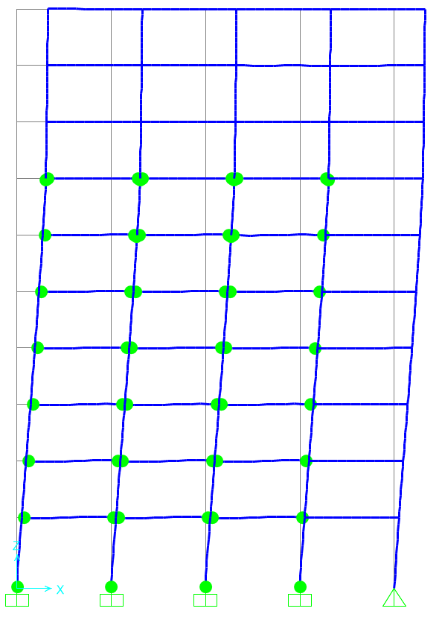

9F

8F

 |  |  |  |  | Columnas
7F
 |  |  |  |  | Vigas

6F

 |  |  |  |  |  |  |  |  |  |  |  |  |  | Columnas |  | Vigas
5F |  |  |  |  |  |  |  |  |  |  |  |  |  | Piso | Rotulas | Piso | Rotulas
 |  |  |  |  |  |  |  |  |  |  |  |  |  | 1 | 2W14X109 | 1 | 6W24X55
 |  |  |  |  |  |  |  |  |  |  |  |  |  | 1 | 2W14X159 | 2 | 6W24X55
 |  |  |  |  |  |  |  |  |  |  |  |  |  | 6 | 2W14X90 | 3 | 6W24X55
4F |  |  |  |  |  |  |  |  |  |  |  |  |  | 7 | 2W14X53 | 4 | 6W24X55
 |  |  |  |  |  |  |  |  |  |  |  |  |  | 7 | 2W14X68 | 5 | 6W21X50
 |  |  |  |  |  |  |  |  |  |  |  |  |  |  |  | 6 | 6W21X50
 |  |  |  |  |  |  |  |  |  |  |  |  |  |  |  | 7 | 6w21x44
3F

2F

1F

